「Barcode 二合一單」
TSMC Chemical lorry/Gas trailer Barcode二合一單

Material Barcode
料號 | *4LB10070* | *4LB10070* | LB10070 | 4LB10070
槽號 | *5NK3430* | *5NK3430* | NK3430 | 5NK3430
批號 | *6NK3430* | *6NK3430* | NK3430 | 6NK3430
供應商 | *322522453* | *322522453* | 22522453 | 322522453
廠別 | *EF15015P1* | *EF15015P1* | F15015P1 | EF15015P1

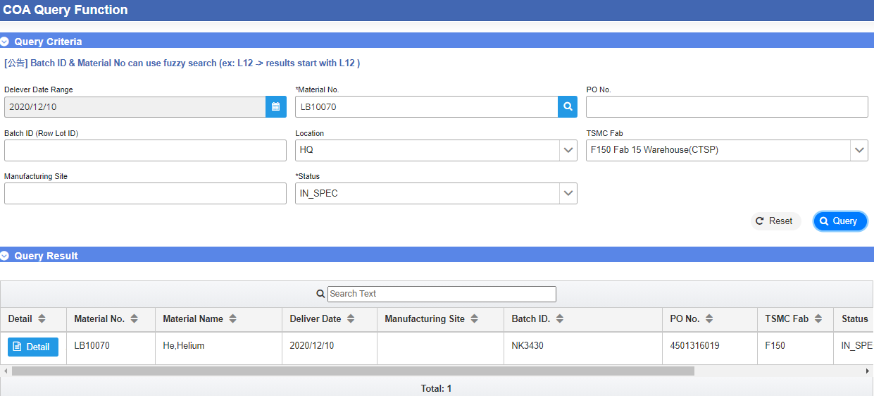
Chemical lorry/Gas trailer CoA上傳資訊

CoA 是否符合出貨規格 (SPEC) : ____ (Y/N)
Chemical lorry/Gas trailer CoA上傳資訊裡的BatchID 是否與 出貨單相符: _____(Y/N)
填表人 (supplier) :____________ ; 確認者 (supplier) : ____________
保存年限：5年 |  | 表單編號:W-QM-081_V09_F24 _1-1

